Sheet1
 |  | PT. Solusi Edukasi Gemilang
 |  | 18 Office Park Building, 21th floor Unit C, Jl. TB. Simatupang No. 18, Kec. Pasar Minggu, Jakarta Selatan, Indonesia.
 |  | management@compasspubindonesia.com

Nomor |  | PI1010425
Hari/Tanggal |  | Senin, 07 April 2025.
Perihal |  | Proforma Invoice

Kepada
Yth.
Ni Nyoman Dian Artini
Sekolah Taman Tirta
sekolah@tamantirta.sch.id
No. Telepon: 087865983711

Dengan hormat,
Berikut Proforma Invoice untuk beberapa judul buku/barang yang anda pesan sebagai berikut:

No. | Nama Barang |  | ISBN | Qty | Harga/Unit (Rp.) | Disc (%) | Harga Net (Rp.) | Jumlah
1 | CLASSBOX PREMIUM DIGITAL MATERIAL |  | - | 1 | Rp1,350,000 | 20% | Rp1,080,000 | Rp1,080,000
 |  |  |  |  | Total (Rp.) |  | Rp1,080,000

Syarat-syarat yang berlaku
1. Cara Pembayaran :
Pembayaran dapat dilakukan dengan transfer via
BCA - PT Solusi Edukasi Gemilang : 4685015898
2. Tidak berlaku sistem RETUR

Mohon segera konfirmasi apakah Bapak/Ibu akan melakukan pemesanan pada judul buku/barang diatas.
Dengan senang hati kami akan menghubungi Bapak/Ibu jika diperlukan informasi lebih lanjut terkait pemesanan.
Jika Bapak/Ibu setuju, silakan ajukan judul buku/barang dan jumlah yang hendak dipesan.

Terima kasih atas perhatian dan kepercayaan anda.

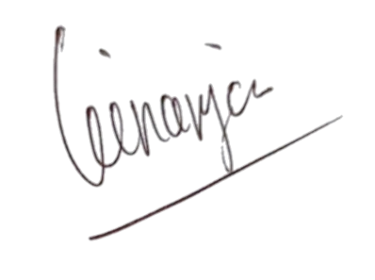

Hormat kami, |  |  |  |  |  | Disetujui oleh,

Angga Ginanjar |  |  |  |  |  | Ni Nyoman Dian Artini
Sales & Marketing - PT Solusi Edukasi Gemilang |  |  |  |  |  | Sekolah Taman Tirta

